Tabela de CFOP
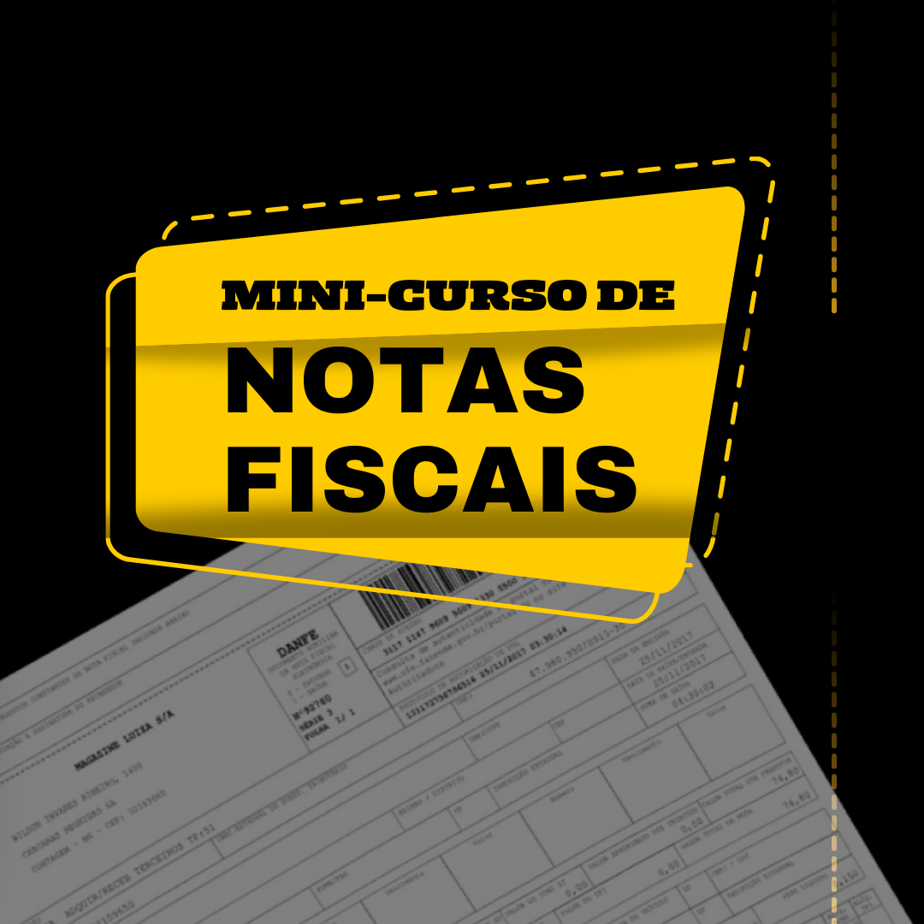

 |  | TABELA DE CFOP (Códigos Fiscais de Operações e Prestações)

CFOP | Operação | Origem/Destino | Início de vigência | Fim de vigência | Descrição Resumida
1,556 | Entrada | Mesmo estado | 2006-01-01 | - | Compra de material p/ uso ou consumo
2,556 | Entrada | Outro Estado | 2006-01-01 | - | Compra de material p/ uso ou consumo
3,556 | Entrada | Importação | 2006-01-01 | - | Compra de material p/ uso ou consumo
5,556 | Saída | Mesmo estado | 2006-01-01 | - | Devolução de compra de material de uso ou consumo
6,556 | Saída | Outro Estado | 2006-01-01 | - | Devolução de compra de material de uso ou consumo
7,556 | Saída | Exportação | 2006-01-01 | - | Devolução de compra de material de uso ou consumo

